Octubre
DIRECCIÓN DE ALUMBRADO PÚBLICO
INFORME MENSUAL

MES |  | DEL | AL | AÑO | RECIBIDOS
01 AL 31 DE OCTUBRE 2022 |  |  |  |  | 758

 | ACCIONES REALIZADAS

ACCIONES |  |  |  |  | TOTAL GRAL | ACCIONES | TOTAL GRAL
Cambio de Luminaria |  |  |  |  | 50 | Luminaria Reparada | 731
Cambio de Poste |  |  |  |  | 0 | Reinstalacion de luminaria | 0
Circuito Reparado |  |  |  |  | 155 | Reparacion de Reflector | 0
Circuito Restablecido |  |  |  |  | 0 | Retiro de la Base del Poste | 0
Excavacion de Cepas e Instalacion de Anclas |  |  |  |  | 0 | Retiro de Poste (Concreto) | 0
Instalacion de Adornos Patrios |  |  |  |  | 0 | Retiro de Poste (Metalico) | 0
Instalacion de Luminarias |  |  |  |  | 27 | Retiro de Reflector o Luminaria | 0
Instalacion de Poste |  |  |  |  | 5 | Se encontro Funcionando Normal | 0
Instalacion de Reflector (Provicional) |  |  |  |  | 0 | Se Recogio Luminaria Caida | 0
Instalacion de Reflectores |  |  |  |  | 3 | Servicio | 217
 |  |  |  |  |  | Otros (tendido de linea) | 0
 |  |  |  |  |  | Total Servicios | 1,185
Los servicios realizados consisten en el apoyo a diversas dependencias y atención de reportes
ORIGEN DE REPORTES |  |  |  |  |  | COLONIAS DE MAYOR INCIDENCIA
VIA TELEFONICA |  |  |  |  | 573 | CENTRO TLAQUEPAQUE
OFICIO |  |  |  |  | 61 | EL VERGEL
PLATAFORMA CIUDADANA |  |  |  |  | 106 | TOLUQUILLA
CORRECTIVO INTERNO |  |  |  |  | 103 | EL ORGANO
OTRO (SUPERVICION AREA TECNICA) |  |  |  |  |  | SAN PEDRITO

SENDERO SEGURO
ESCUELAS INTERVENIDAS |  |  |  | 27
LUMINARIAS REPARADAS |  |  |  | 51
INSTALACIÓN DE LUMINARIAS |  |  |  | 3
CIRCUITO REPARADO |  |  |  | 7

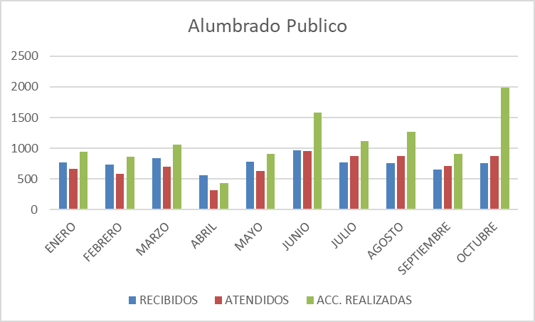

Operativo Lomas del Cuatro Reunión sala de expresidentes tema Expo Ganadera Tendido de línea eléctrica con 5 postes y 6 luminarias en la colonia Vista Hermosa.
Asistencia a la Colonia San Juan tema electrificación Operativo en Parques de la Victoria Reunión en la Coordinación de Servicios Públicos Varios temas Supervisión en campo de diversos reportes ciudadanos Iluminación corredor Independencia en rosa, apoyo contra el Cáncer de mama
Supervisión con la presidenta en Santa Anita Caravana de la Salud Santa Anita Reunión en Secretaria General Tema Mercado Juárez Toma de protesta de mesas directivas en Santa Anita Reunión para logística desfile y festival de día de muertos Reunión en secretaria General Reunión en Oficialía mayor
Reunión en políticas Publicas entrega de PBR Reunión en Comude tema evento del Instituto de la Juventud Arranque de obra Construcción de refugio y casa Hogar para la Niñez Operativo de Limpieza en Av. Arroyo Seco, Col. Los Olivos Asistencia a la Primaria Cuahutemoc en la Colonia Artesanos Inspección a la Colonia Lomas del tapatío
Apoyo a instalaciones para los puestos para evento día de muertos

Hoja1
REPORTES | ENERO | FEBRERO | MARZO | ABRIL | MAYO | JUNIO | JULIO | AGOSTO | SEPTIEMBRE | OCTUBRE
RECIBIDOS | 769 | 732 | 844 | 558 | 776 | 967 | 772 | 757 | 651 | 758
ATENDIDOS | 661 | 579 | 704 | 322 | 627 | 949 | 868 | 873 | 708 | 871
ACC. REALIZADAS | 943 | 858 | 1,064 | 429 | 910 | 1,586 | 1,121 | 1,262 | 912 | 1,985

Alumbrado Publico

